Rękawica_NT_1palcowa_ochr_tk
 |  |  |  |  | baza-nw.ciop.pl
Kalkulator naddatków wymiarowych wynikających stosowania środków ochrony rąk
Zagrożenia termiczne – niska temperatura
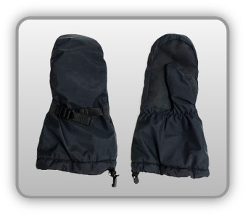 | Rękawica cechach ochronnych jednopalcowa (tkanina z warstwą izolacyjną)
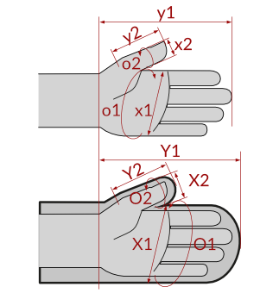

Kalkulator naddatków wymiarowych rękawicy cechach ochronnych jednopalcowej (tkanina z warstwą izolacyjną)
Typ NW | miara antropo­metryczna y1, x1, o1, y2, x2, o2 [cm] | wymiar całkowity Y1, X1, O1, Y2, X2, O2 [cm] |  | wymiar naddatku [cm] |  | przyrost względny [%]
 |  | min | max | min | max | min | max
NW długości ręki Y1 | 17.5 | 18.5 | 18.7 | 1.0 | 1.2 | 5.7 | 6.9
NW szerokości ręki X1 | 8.7 | 11.5 | 12.1 | 2.8 | 3.4 | 32.2 | 39.1
NW obwodu ręki O1 | 21.5 | 31.0 | 31.7 | 9.5 | 10.2 | 44.2 | 47.4
NW długości palców /palec nr 2 wskazujący Y2 | 6.0 | 6.9 | 7.4 | 0.9 | 1.4 | 15.0 | 23.3
NW szerokości palców /palec nr 2 wskazujący X2 | 1.7 | 2.9 | 3.6 | 1.2 | 1.9 | 70.6 | 111.8
NW obwodu palców /palec nr 2 wskazujący O2 | 6.3 | 12.8 | 13.5 | 6.5 | 7.2 | 103.2 | 114.3

Opracowano na podstawie wyników V etapu programu wieloletniego „Poprawa bezpieczeństwa i warunków pracy”, finansowanego w zakresie badań naukowych i prac rozwojowych ze środków Narodowego Centrum Badań i Rozwoju. Projekt I.PB.10: Opracowanie danych do nowego atlasu miar człowieka, związanych ze stosowaniem środków ochrony indywidualnej z uwzględnieniem wybranych parametrów widzenia. Koordynator programu: Centralny Instytut Ochrony Pracy – Państwowy Instytut Badawczy.

